Evolución
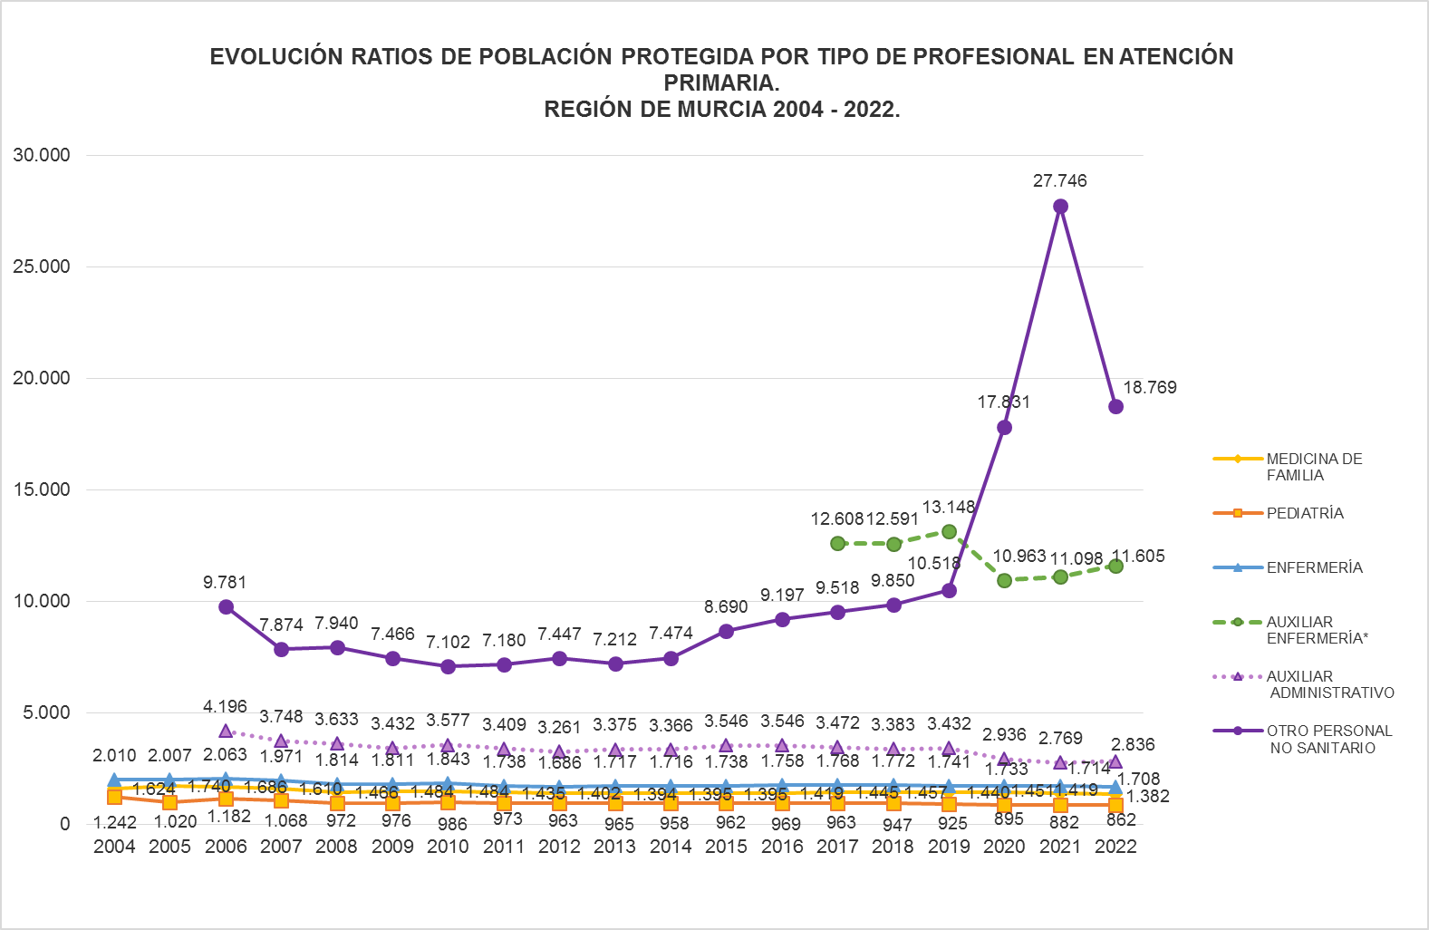

 | Fuentes: SIAP - Servicio de Planificación y Financiación Sanitaria. Consejería de Salud. Portal Estadístico-MSCBS.
 | * Datos disponibles a partir del año 2017.
 | Los jefes de equipo,que hasta 2019 se incluían en otro personal no sanitario,a partir de 2020 pasan a contabilizarse dentro del grupo Auxiliares administrativos.

 | EVOLUCIÓN RATIOS DE POBLACIÓN PROTEGIDA POR TIPO DE PROFESIONAL EN ATENCIÓN PRIMARIA.
 | REGIÓN DE MURCIA Y ESPAÑA 2004 - 2022.

Fuentes: SIAP - Servicio de Planificación y Financiación Sanitaria. Consejería de Salud. Portal Estadístico-MSCBS.
* Datos disponibles a partir del año 2017.

 | Los jefes de equipo,que hasta el 2019 se incluían en otro personal no sanitario,a partir de 2020 pasas a contabilizarse dentro del grupo de Auxiliares administrativos.

2022
RATIO DE POBLACIÓN PROTEGIDA POR PROFESIONALES EN ATENCIÓN PRIMARIA
SEGÚN ÁREA DE SALUD. REGIÓN DE MURCIA AÑO 2022.

Área Sanitaria | M. Familia | Pediatría | Enfermería | Auxiliar Enfermería | Auxiliar administrativo | Otro personal no sanitario
Área 1 Murcia Oeste | 1,382 | 889 | 1,840 | 11,191 | 3,198 | 38,370
Área 2 Cartagena | 1,423 | 841 | 1,716 | 12,310 | 2,528 | 14,902
Área 3 Lorca | 1,400 | 944 | 1,640 | 12,562 | 2,447 | 11,777
Área 4 Noroeste | 1,202 | 638 | 1,243 | 13,918 | 3,026 | 9,941
Área 5 Altiplano | 1,420 | 810 | 1,700 | 12,581 | 3,145 | 6,291
Área 6 Vega del Segura | 1,376 | 877 | 1,777 | 11,667 | 2,917 | 29,817
Área 7 Murcia Este | 1,362 | 798 | 1,733 | 9,042 | 3,058 | 29,710
Área 8 Mar Menor | 1,439 | 912 | 1,828 | 19,505 | 2,722 | 29,258
Área 9 Vega Alta del Segura | 1,338 | 830 | 1,597 | 7,757 | 3,194 | 27,150
Total Región | 1,382 | 862 | 1,708 | 11,605 | 2,836 | 18,769
Total España | 1,349 | 948 | 1,427 | 9,357 | 2,758 | 7,761
Fuente: Datos regionales del Servicio de Planificación y Financiación Sanitaria de la Consejería de Salud.
Elaborado a partir de datos del Servicio de Aseguramiento y Prestaciones del Servicio Murciano de Salud.
Datos nacionales del Ministerio de Sanidad, Consumo y Bienestar Social. |  |  |  |  | Índice

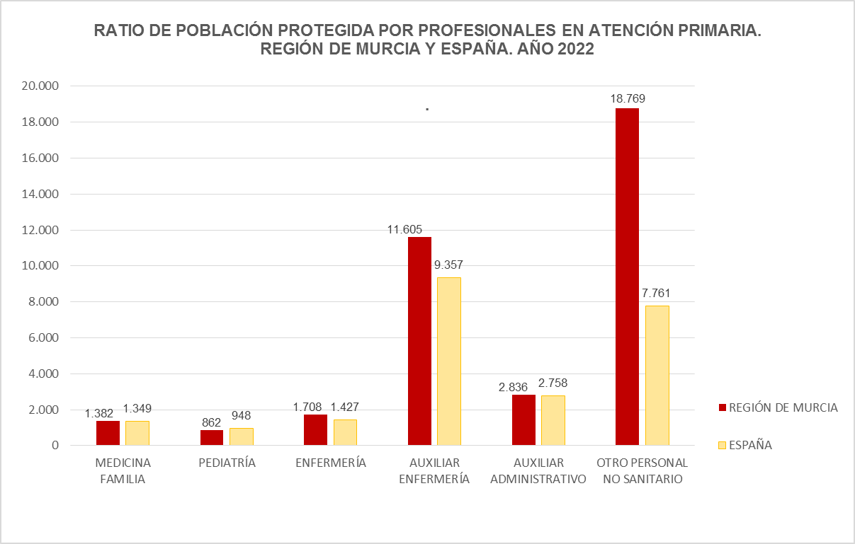

Fuentes: SIAP-Servicio de Planificación y Financiación Sanitaria. Consejería de Salud. Portal Estadístico-MSCBS.

2021
RATIO DE POBLACIÓN PROTEGIDA POR PROFESIONALES EN ATENCIÓN PRIMARIA
SEGÚN ÁREA DE SALUD. REGIÓN DE MURCIA AÑO 2021.

Área Sanitaria | M. Familia | Pediatría | Enfermería | Auxiliar Enfermería | Auxiliar administrativo | Otro personal no sanitario
Área 1 Murcia Oeste | 1,493 | 943 | 1,854 | 11,047 | 3,047 | 88,374
Área 2 Cartagena | 1,389 | 848 | 1,702 | 18,608 | 2,633 | 19,937
Área 3 Lorca | 1,392 | 952 | 1,594 | 15,410 | 2,283 | 13,208
Área 4 Noroeste | 1,222 | 712 | 1,314 | 17,405 | 2,486 | 13,924
Área 5 Altiplano | 1,391 | 824 | 1,720 | 15,484 | 2,949 | 15,484
Área 6 Vega del Segura | 1,491 | 892 | 1,811 | 6,610 | 2,843 | 52,881
Área 7 Murcia Este | 1,439 | 856 | 1,741 | 9,340 | 3,067 | 41,095
Área 8 Mar Menor | 1,389 | 909 | 1,774 | 18,923 | 2,703 | 56,768
Área 9 Vega Alta del Segura | 1,329 | 846 | 1,592 | 6,768 | 3,384 | 27,072
Total Región | 1,419 | 882 | 1,714 | 11,098 | 2,769 | 27,746
Total España | 1,371 | 938 | 1,508 | 9,851 | 2,920 | 7,489
Fuente: Datos regionales del Servicio de Planificación y Financiación Sanitaria de la Consejería de Salud.
Elaborado a partir de datos del Servicio de Aseguramiento y Prestaciones del Servicio Murciano de Salud. |  |  |  |  | Índice
Datos nacionales del Ministerio de Sanidad, Consumo y Bienestar Social.

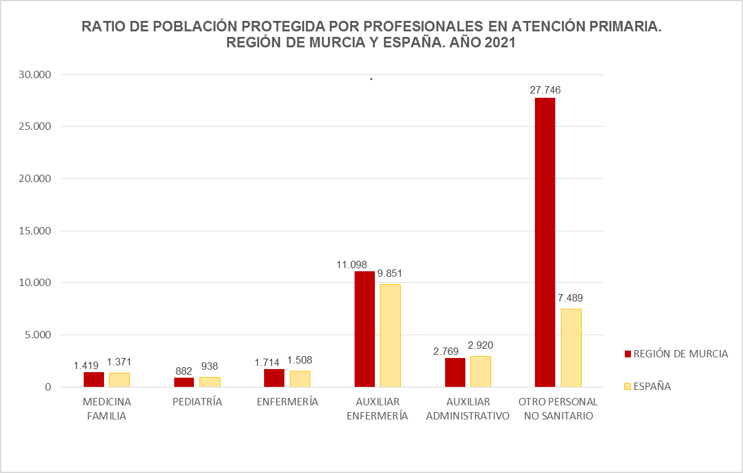

Fuentes: SIAP-Servicio de Planificación y Financiación Sanitaria. Consejería de Salud. Portal Estadístico-MSCBS.

2020
RATIO DE POBLACIÓN PROTEGIDA POR PROFESIONALES EN ATENCIÓN PRIMARIA
SEGÚN ÁREA DE SALUD. REGIÓN DE MURCIA AÑO 2020.

Área Sanitaria | M. Familia | Pediatría | Enfermería | Auxiliar Enfermería | Auxiliar Administrativo* | Otro personal no sanitario*
Área 1 Murcia Oeste | 1,477 | 950 | 1,854 | 10,892 | 3,227 | 32,675
Área 2 Cartagena | 1,424 | 877 | 1,701 | 19,685 | 2,729 | 15,311
Área 3 Lorca | 1,444 | 956 | 1,657 | 15,189 | 2,430 | 13,019
Área 4 Noroeste | 1,292 | 675 | 1,336 | 23,166 | 2,317 | 6,318
Área 5 Altiplano | 1,449 | 844 | 1,707 | 15,363 | 3,841 | 7,682
Área 6 Vega del Segura | 1,495 | 922 | 1,824 | 6,067 | 3,261 | 28,986
Área 7 Murcia Este | 1,438 | 874 | 1,778 | 9,297 | 3,008 | 22,725
Área 8 Mar Menor | 1,550 | 902 | 1,780 | 18,396 | 2,983 | 27,594
Área 9 Vega Alta del Segura | 1,403 | 852 | 1,635 | 7,708 | 3,372 | 26,980
Total Región | 1,451 | 895 | 1,733 | 10,963 | 2,936 | 17,831
Total España | 1,345 | 967 | 1,509 | 9,326 | 2,724 | 7,309
Fuente: Datos regionales del Servicio de Planificación y Financiación Sanitaria de la Consejería de Salud.
* Los jefes de equipo, que hasta 2019 se incluían en Otro personal no sanitario, a partir de 2020 pasan a contabilizarse dentro del grupo de Auxiliares administrativos.
Elaborado a partir de datos del Servicio de Aseguramiento y Prestaciones del Servicio Murciano de Salud.
Datos nacionales del Ministerio de Sanidad, Consumo y Bienestar Social. |  |  |  |  |  | Índice

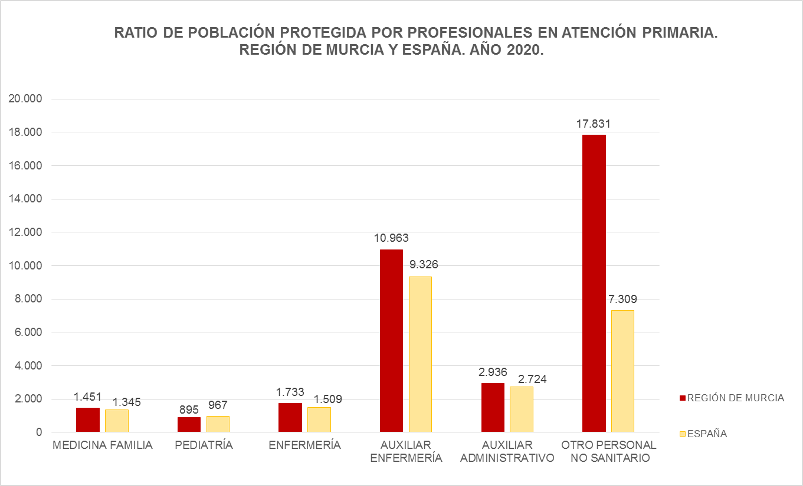

Fuentes: SIAP-Servicio de Planificación y Financiación Sanitaria. Consejería de Salud. Portal Estadístico-MSCBS.

2019
RATIO DE POBLACIÓN PROTEGIDA POR PROFESIONALES EN ATENCIÓN PRIMARIA
SEGÚN ÁREA DE SALUD. REGIÓN DE MURCIA AÑO 2019.

Área Sanitaria | M. Familia | Pediatría | Enfermería | Auxiliares* Enfermería | Auxiliar Administrativo | Otro personal no sanitario
Área 1 Murcia Oeste | 1,466 | 987 | 1,836 | 10,787 | 3,596 | 18,492
Área 2 Cartagena | 1,401 | 900 | 1,737 | 22,868 | 3,228 | 8,316
Área 3 Lorca | 1,456 | 977 | 1,678 | 12,944 | 2,589 | 7,879
Área 4 Noroeste | 1,290 | 696 | 1,367 | 23,233 | 2,788 | 8,712
Área 5 Altiplano | 1,440 | 862 | 1,703 | 15,327 | 4,379 | 6,131
Área 6 Vega del Segura | 1,477 | 958 | 1,823 | 11,768 | 4,244 | 10,356
Área 7 Murcia Este | 1,444 | 902 | 1,781 | 9,310 | 3,531 | 14,630
Área 8 Mar Menor | 1,500 | 964 | 1,763 | 27,320 | 3,643 | 12,142
Área 9 Vega Alta del Segura | 1,401 | 863 | 1,636 | 7,714 | 3,857 | 13,499
Total Región | 1,440 | 925 | 1,741 | 13,148 | 3,432 | 10,518
Total España | 1,342 | 980 | 1,485 | 9,922 | 2,779 | 7,484
Fuente: Datos regionales del Servicio de Planificación y Financiación Sanitaria de la Consejería de Salud.
Elaborado a partir de datos del Servicio de Aseguramiento y Prestaciones del Servicio Murciano de Salud.
* Datos disponibles de estos profesionales a partir del año 2017 (inclusive).
Datos nacionales del Ministerio de Sanidad, Consumo y Bienestar Social. |  |  |  |  |  | Índice

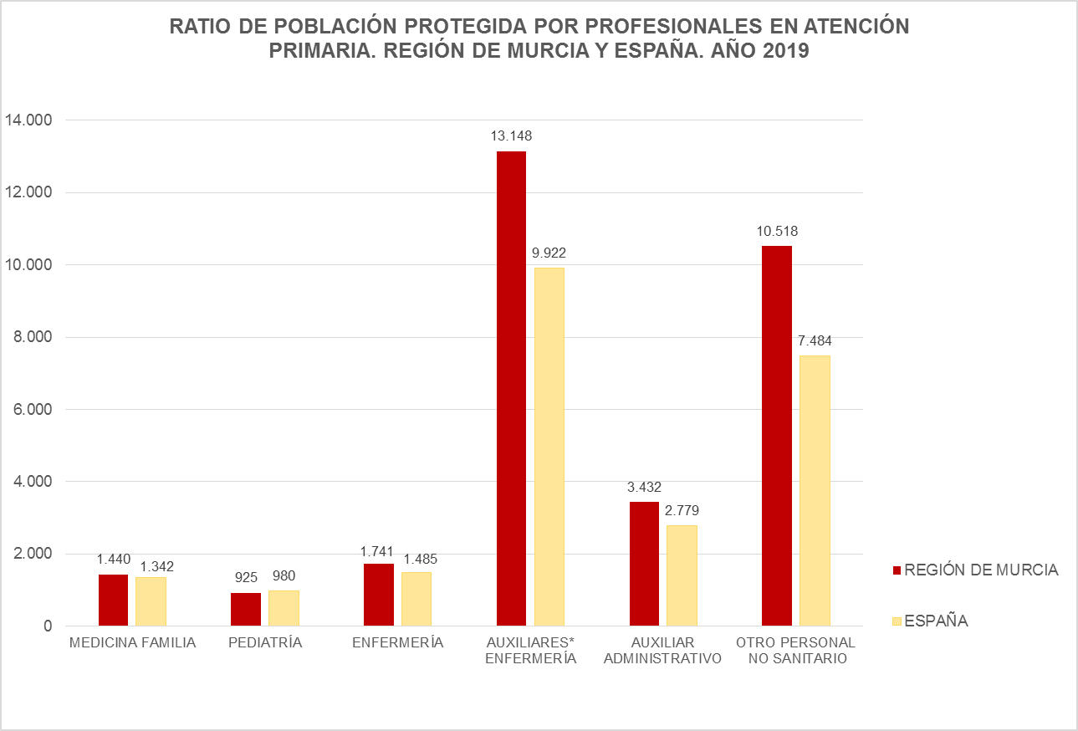

Fuentes: SIAP-Servicio de Planificación y Financiación Sanitaria. Consejería de Salud. Portal Estadístico-MSCBS.

2018
RATIO DE POBLACIÓN PROTEGIDA POR PROFESIONALES EN ATENCIÓN PRIMARIA
SEGÚN ÁREA DE SALUD. REGIÓN DE MURCIA AÑO 2018.

Área Sanitaria | M. Familia | Pediatría | Enfermería | Auxiliares* Enfermería | Auxiliar Administrativo | Otro personal no sanitario
Área 1 Murcia Oeste | 1,477 | 989 | 1,859 | 9,798 | 3,490 | 16,983
Área 2 Cartagena | 1,426 | 921 | 1,797 | 24,671 | 3,193 | 7,538
Área 3 Lorca | 1,501 | 1,005 | 1,733 | 13,594 | 2,561 | 8,033
Área 4 Noroeste | 1,285 | 707 | 1,364 | 23,192 | 2,783 | 8,697
Área 5 Altiplano | 1,406 | 865 | 1,670 | 12,024 | 4,294 | 6,012
Área 6 Vega del Segura | 1,495 | 1,012 | 1,856 | 11,560 | 4,169 | 10,596
Área 7 Murcia Este | 1,461 | 911 | 1,798 | 9,151 | 3,412 | 10,596
Área 8 Mar Menor | 1,528 | 1,011 | 1,833 | 15,185 | 3,796 | 11,810
Área 9 Vega Alta del Segura | 1,384 | 867 | 1,620 | 8,912 | 3,820 | 13,368
Total Región | 1,457 | 947 | 1,772 | 12,591 | 3,383 | 9,850
Total España | 1,359 | 1,007 | 1,508 | 10,341 | 2,840 | 6,961
Fuente: Datos regionales del Servicio de Planificación y Financiación Sanitaria de la Consejería de Salud.
Elaborado a partir de datos del Servicio de Aseguramiento y Prestaciones del Servicio Murciano de Salud.
* Datos disponibles de estos profesionales a partir del año 2017 (inclusive).
Datos nacionales del Ministerio de Sanidad, Consumo y Bienestar Social. |  |  |  |  |  | Índice

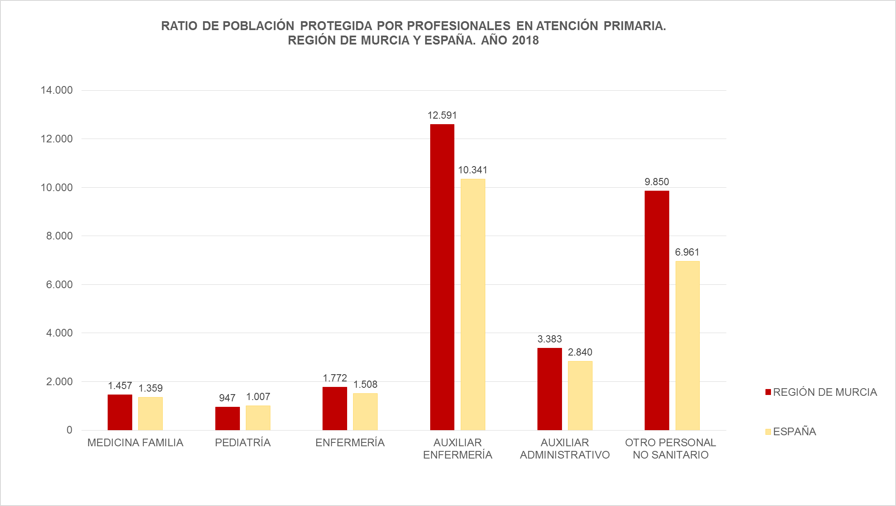

Fuentes: SIAP-Servicio de Planificación y Financiación Sanitaria. Consejería de Salud. Portal Estadístico-MSCBS.

